02公区精装土建工程清单
价格清单（天逸项目高层公区精装装饰工程--土建）（装饰部分）
工程名称：天逸项目公区精装装饰工程--土建
序号 | 工程项目名称 | 工程内容 | 单位 | 工程量 g | 西塔楼 | 东塔楼 | 其中：各子项构成（元） |  |  |  |  |  |  | 含税综合单价(元) f=(a+b+c+d+e) | 合价(元)=g*f | 备 注 （品牌/厂家）
 |  |  |  |  |  |  | 人工费 a | 含损耗主材费小计 | 主材费 | 主材损耗率 | 机械、辅材及其他c | 管理费及利润 d=(a+b+c)*费率 | 税金 e=(a+b+c+d)*费率
 |  |  |  |  |  |  |  | b=x*（1+y） | x | y |  | 9% | 9%
一 | 地面 |  |  |  |  |  |  |  |  |  |  |  |  | 527548.69
1.1 | 地下大堂（侯梯厅）地面
1 | 块料楼地面 | 1、钢筋混凝土结构板，表面清理平整 2、素水泥浆一道 3、20 厚1:3千硬性水泥砂浆 4、800*800mm地砖+同色美缝（颜色同大堂样板）面积按照展开面积据实结算 | ㎡ | 42.25 | 20.25 | 22.00 | 39 | 87.25 | 87 | 0% | 0.78 | 11.46 | 12.49 | 151.28 | 6391.61 | 金意陶
2 | 块料楼梯面层 | 1.踏步地砖（颜色同大堂样板）(踏步导防滑槽) 2、素水泥浆一道 3、20 厚1:3千硬性水泥砂浆 4、踏步地砖（颜色同大堂样板） 5.具体要求及做法：详见设计图纸及建设单位要求，面积按照投影面积核算 | ㎡ | 113.95 | 64.53 | 49.42 | 84 | 120.89 | 121 | 0% | 1.07 | 18.51 | 20.18 | 244.38 | 27847.13 | 金意陶
3 | 踢脚线 | 100mm高踢脚（颜色同大堂样板） | m | 128.83 | 72.50 | 56.33 | 7 | 7.91 | 8 | 0% | 0.11 | 1.37 | 1.49 | 18.07 | 2328.09
1.2 | 首层大堂地面
1 | 块料楼地面 | 1.钢筋混凝土结构板，表面清理平整 2.750*1500mm瓷砖+同色美缝剂 3.素水泥粘接层 4.20厚1:3干硬性砂浆 5.素水泥浆一道(内掺建筑胶) 6.原建筑细石混凝土找平层 7.具体要求及做法：详见设计图纸及建设单位要求，面积按照展开面积据实结算 | ㎡ | 48.58 | 0.00 | 48.58 | 39 | 87.25 | 87 | 0% | 0.78 | 11.46 | 12.49 | 151.28 | 7349.22 | 金意陶
2 | 块料楼梯面层 | 1.踏步地砖（颜色同大堂样板）(踏步导防滑槽) 2、素水泥浆一道 3、20 厚1:3千硬性水泥砂浆 4、踏步地砖（颜色同大堂样板） 5.具体要求及做法：详见设计图纸及建设单位要求，面积按照投影面积核算 | ㎡ | 137.47 | 54.53 | 82.94 | 84 | 120.89 | 121 | 0% | 1.07 | 18.51 | 20.18 | 244.38 | 33594.96 | 金意陶
3 | 踢脚线 | 100mm高踢脚（颜色同大堂样板） | m | 140.06 | 55.84 | 84.22 | 7 | 7.91 | 8 | 0% | 0.11 | 1.37 | 1.49 | 18.07 | 2531.02
1.3 | 标准层候梯厅及走道地面
1 | 块料楼地面 | 1.钢筋混凝土结构板，表面清理平整 2.800*800mm瓷砖+同色美缝剂 3.素水泥粘接层 4.20厚1:3干硬性砂浆 5.素水泥浆一道(内掺建筑胶) 6.原建筑细石混凝土找平层 7.具体要求及做法：详见设计图纸及建设单位要求，面积按照展开面积据实结算 | ㎡ | 1875.05 | 927.14 | 947.91 | 57 | 99.11 | 99 | 0% | 0.78 | 14.12 | 15.39 | 186.35 | 349422.10 | 金意陶
1.4 | 楼梯间地面（2-6层）
1 | 块料楼梯面层 | 1.踏步地砖（颜色同大堂样板）(踏步导防滑槽) 2、素水泥浆一道 3、20 厚1:3千硬性水泥砂浆 4、踏步地砖（颜色同大堂样板） 5.具体要求及做法：详见设计图纸及建设单位要求，面积按照投影面积核算 | ㎡ | 377.33 | 189.16 | 188.17 | 84 | 120.89 | 121 | 0% | 1.07 | 18.51 | 20.18 | 244.38 | 92212.01 | 金意陶
2 | 踢脚线 | 100mm高踢脚（颜色同大堂样板） | m | 324.97 | 162.52 | 162.45 | 7 | 7.91 | 8 | 0% | 0.11 | 1.37 | 1.49 | 18.07 | 5872.53
二 | 墙面 |  |  |  |  |  |  |  |  |  |  |  |  | 1393638.25
2.1 | 地下光厅墙面
1 | 岩板墙面 | 1、水泥砂浆墙面打磨平整 2、L50*5镀锌角钢及不锈钢干挂件 3、12mm厚岩板干挂（颜色及规格依据设计要求） 4、内嵌1.0mm厚201不锈钢线条 5、单元发光字安装及管线预留到位 6、面积按照展开面积据实结算 | ㎡ | 185.14 | 88.63 | 96.52 | 137 | 287.50 | 288 | 0% | 5.90 | 38.75 | 42.24 | 511.56 | 94711.90
2 | 地下单元门 | 玻璃单元门+1.2mm厚不锈钢门框 | ㎡ | 9.66 | 4.62 | 5.04 | 107 | 724.33 | 724 | 0% |  | 74.78 | 81.52 | 987.24 | 9536.74
3 | 发光字 | 1.18mm厚亚克力透光字 2.具体要求及做法：详见设计图纸及建设单位要求 | 个 | 12.00 | 6.00 | 6.00 | 75 | 260.00 | 260 | 0% |  | 30.16 | 32.88 | 398.20 | 4778.44
2.2 | 地下大堂走廊墙面
1 | 乳胶漆墙面 | 1、墙面水泥砂浆找平 2、刮腻子两遍，分遍磨平 3、白色防水乳胶漆两遍 | ㎡ | 261.47 | 140.60 | 120.87 | 33 | 18.00 | 18 | 0% | 0.64 | 4.61 | 5.03 | 60.91 | 15927.03 | 三棵树
2.3 | 地下大堂侯梯厅墙面
1 | 墙面砖 | 1、素水泥浆一遍 2、3~4 厚1:1水泥砂浆加水重20%的建筑胶粘接层 3、800*800mm墙砖+同色美缝（颜色同大堂样板） 4.嵌缝材料种类：嵌缝 5.防护层材料种类：综合考虑 6.其他未尽事项参见设计说明和施工图纸，面积按照展开面积据实结算 | ㎡ | 128.24 | 61.88 | 66.36 | 58 | 91.72 | 92 | 0% | 0.83 | 13.55 | 14.77 | 178.87 | 22938.09 | 金意陶 | 593.86
2 | 不锈钢电梯门套 | 1、18mm厚阻燃胶板基层+配套角钢 2、1.0mm厚201不锈钢面层（颜色同公区样板） | ㎡ | 15.60 | 7.80 | 7.80 | 40 | 329.02 | 329 | 0% |  | 33.21 | 36.19 | 438.35 | 6838.25
2.4 | 楼梯间墙面（-2-6层）
1 | 乳胶漆墙面 | 1、墙面水泥砂浆找平 2、刮腻子两遍，分遍磨平 3、白色防水乳胶漆两遍 | ㎡ | 1956.75 | 1257.24 | 1332.35 | 33 | 18.00 | 18 | 0% | 0.64 | 4.61 | 5.03 | 60.91 | 119193.25 | 三棵树
2.5 | 首层走道墙面
1 | 块料墙面 | 1、素水泥浆一遍 2、3~4 厚1:1水泥砂浆加水重20%的建筑胶粘接层 3、800*800mm墙砖+同色美缝（颜色同大堂样板） 4.嵌缝材料种类：嵌缝 5.防护层材料种类：综合考虑 6.其他未尽事项参见设计说明和施工图纸，面积按照展开面积据实结算 | ㎡ | 153.16 | 76.88 | 76.28 | 58 | 91.72 | 92 | 0% | 0.83 | 13.55 | 14.77 | 178.87 | 27395.49 | 金意陶
2.6 | 首层大堂墙面
1 | 块料墙面 | 1、素水泥浆一遍 2、3~4 厚1:1水泥砂浆加水重20%的建筑胶粘接层 3、800*800mm墙砖+同色美缝（颜色同大堂样板） 4.嵌缝材料种类：嵌缝 5.防护层材料种类：综合考虑 6.其他未尽事项参见设计说明和施工图纸，面积按照展开面积据实结算 | ㎡ | 119.79 | 59.89 | 59.89 | 58 | 91.72 | 92 | 0% | 0.83 | 13.55 | 14.77 | 178.87 | 21426.29 | 金意陶
2 | 镜面墙 | 1、水泥砂浆墙面打磨平整 2、镜面安装保证平整度 3、1.2mm厚201不锈钢镜框，木工板基层，黑镜 | ㎡ | 22.00 | 0.00 | 22.00 | 31 | 99.40 | 99 | 0% |  | 11.74 | 12.79 | 154.92 | 3408.16
3 | 不锈钢电梯门套 | 1、18mm厚阻燃胶板基层+配套角钢 2、1.0mm厚201不锈钢面层（颜色同公区样板） | ㎡ | 7.80 | 3.90 | 3.90 | 40 | 329.02 | 329 | 0% |  | 33.21 | 36.19 | 438.35 | 3419.13
4 | 单元门 | 1、2.5*4.2m玻璃门 2、1.2mm厚201不锈钢门框 3、上部吊顶部位不锈钢翻边 | ㎡ | 11.25 |  | 11.25 | 107 | 824.33 | 824 | 0% |  | 83.78 | 91.33 | 1106.05 | 12443.06
2.7 | 标准层候梯厅及走道墙面
1 | 块料墙面 | 1、素水泥浆一遍 2、3~4 厚1:1水泥砂浆加水重20%的建筑胶粘接层 3、800*800mm墙砖+同色美缝（颜色同大堂样板） 4.嵌缝材料种类：嵌缝 5.防护层材料种类：综合考虑 6.其他未尽事项参见设计说明和施工图纸，面积按照展开面积据实结算 | ㎡ | 5497.00 | 2687.00 | 2810.00 | 58 | 91.72 | 92 | 0% | 0.83 | 13.55 | 14.77 | 178.87 | 983239.90 | 金意陶
2 | 不锈钢电梯门套 | 1、18mm厚阻燃胶板基层+配套角钢 2、1.0mm厚201不锈钢面层（颜色同公区样板） | ㎡ | 156.00 | 78.00 | 78.00 | 40 | 329.02 | 329 | 0% |  | 33.21 | 36.19 | 438.35 | 68382.52
三 | 天棚 |  |  |  |  |  |  |  |  |  |  |  |  | 315889.23
3.1 | 地下光厅
1 | 穿孔铝板平顶 | 1、钢筋混凝土顶板清理干净 2、38 系列轻钢龙骨双层骨架：主龙骨中距900 ~1000，次龙骨中距450，横撑龙骨中距900 3、穿孔铝板及内部硬质灯带安装 4、综合考虑检修口、各类孔洞的预留及后期开孔，投影面积计取，单价综合考虑 | ㎡ | 103.24 | 55.10 | 48.14 | 48 | 94.60 | 95 | 0% | 2.21 | 13.01 | 14.18 | 171.73 | 17729.20 | 北新建材
3.2 | 地下大堂（侯梯厅）
1 | 石膏板吊顶 | 1、钢筋混凝土顶板清理干净 2、38 系列轻钢龙骨双层骨架：主龙骨中距900 ~1000，次龙骨中距450，横撑龙骨中距900 3、9.5厚双层石膏板，自攻螺钉拧牢,孔眼用腻子填平 4、刮腻子两遍，分遍磨平 5、白色防水乳胶漆两遍 6、综合考虑检修口、各类孔槽的预留、制作安装费 7.含脚手架搭设、拆除及搬运等费用 8.具体要求及做法：详见设计图纸及建设单位要求，投影面积计取，单价综合考虑 | ㎡ | 42.25 | 20.25 | 22.00 | 76 | 59.01 | 59 | 0% | 2.07 | 12.34 | 13.45 | 162.91 | 6883.04 | 北新建材
3.3 | 地下大堂走廊
1 | 石膏板吊顶 | 1、钢筋混凝土顶板清理干净 2、38 系列轻钢龙骨双层骨架：主龙骨中距900 ~1000，次龙骨中距450，横撑龙骨中距900 3、9.5厚双层石膏板，自攻螺钉拧牢,孔眼用腻子填平 4、刮腻子两遍，分遍磨平 5、白色防水乳胶漆两遍 6、综合考虑检修口、各类孔槽的预留、制作安装费 7.含脚手架搭设、拆除及搬运等费用 8.具体要求及做法：详见设计图纸及建设单位要求，投影面积计取，单价综合考虑 | ㎡ | 34.52 | 22.29 | 12.23 | 76 | 59.01 | 59 | 0% | 2.07 | 12.34 | 13.45 | 162.91 | 5623.73 | 北新建材
3.4 | 首层大堂
1 | 石膏板吊顶 | 1、钢筋混凝土顶板清理干净 2、38 系列轻钢龙骨双层骨架：主龙骨中距900 ~1000，次龙骨中距450，横撑龙骨中距900 3、9.5厚双层石膏板，自攻螺钉拧牢,孔眼用腻子填平 4、刮腻子两遍，分遍磨平 5、白色防水乳胶漆两遍 6、综合考虑检修口、各类孔槽的预留、制作安装费 7.含脚手架搭设、拆除及搬运等费用 8.具体要求及做法：详见设计图纸及建设单位要求，投影面积计取，单价综合考虑 | ㎡ | 97.16 | 48.58 | 48.58 | 76 | 59.01 | 59 | 0% | 2.07 | 12.34 | 13.45 | 162.91 | 15828.56 | 北新建材
3.5 | 标准层 |  |  |  |  |  |  |  |  | 0.00%
1 | 石膏板吊顶 | 1、钢筋混凝土顶板清理干净 2、38 系列轻钢龙骨双层骨架：主龙骨中距900 ~1000，次龙骨中距450，横撑龙骨中距900 3、9.5厚双层石膏板，自攻螺钉拧牢,孔眼用腻子填平 4、刮腻子两遍，分遍磨平 5、白色防水乳胶漆两遍 6、综合考虑检修口、各类孔槽的预留、制作安装费 7.含脚手架搭设、拆除及搬运等费用 8.具体要求及做法：详见设计图纸及建设单位要求，投影面积计取，单价综合考虑 | ㎡ | 1875.05 | 927.14 | 947.91 | 60 | 59.01 | 59 | 0% | 2.07 | 10.90 | 11.88 | 143.90 | 269824.71 | 北新建材
四 | 其他 |  |  |  |  |  |  |  |  |  |  |  |  | 7306.82
5 | 软装 | 1、1.5*2.3m软装挂画（样式同大堂样板） | 副 | 1.00 |  |  | 350 | 1000.00 | 1000 | 0% |  | 121.50 | 132.44 | 1603.94 | 1603.94
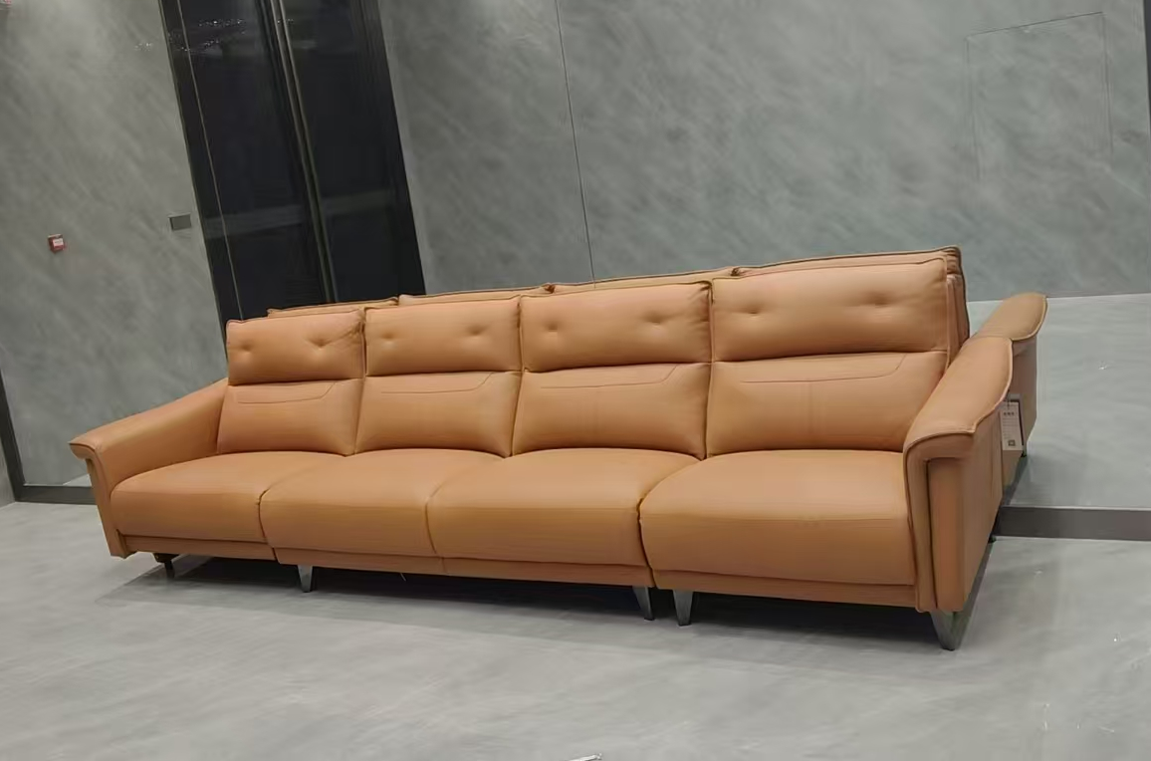
6 | 软装 | 3.4m四座联排沙发（样式同大堂样板） | 套 | 1.00 |  |  | 800 | 4000.00 | 4000 | 0% |  | 432.00 | 470.88 | 5702.88 | 5702.88
 |  | 合计 |  |  |  |  |  |  |  |  |  |  |  |  | 2244382.98
备注： | 1.含税固定综合单价应包括但不限于完成承包范围内所有工程的人工费、材料费、机械费（含进出场费用）、安装费、措施费、窝工费、水电费、垃圾清运费、材料检测检验费、规费（专项费用）、安全文明施工费、扬尘治理增加费、赶工措施、疫情增加费、管理费、利润、税金（增值税专用发票)、调试、验收、质保期服务、风险等所有一切与之相关的所需全部费用。

